informacje
Mieszanka paszowa uzupełniająca o dużej zawartości białka i nienasyconych kwasów tłuszczowych

 | Grupa zwierząt: | Trzoda chlewna

Skład mieszanki | Forma: | Granulat
Ziele pokrzywy (10%)
Ziele lebiodki pospolitej (5%) | Termin ważności: | 24 miesiące
Ziele bylicy pospolitej (10%)
Ziele tymianku (5%) | Dawkowanie: | 20-100g/szt.dzień
Czosnek (10%)
Korzeń omanu (5%) | Zalety stosowania:
Kłącze tataraku (5%) | Zwiększająca apetyt i pobieranie pokarmu
Wytłoki z cebuli (10%)
Wytłoki z lnu (15%) | Pomaga w usuwaniu pasożytów z przewodu pokarmowego
Wytłoki z dyni (20%)
Wytłoki z wiesiołka (5%) | Wzmacnia organizm

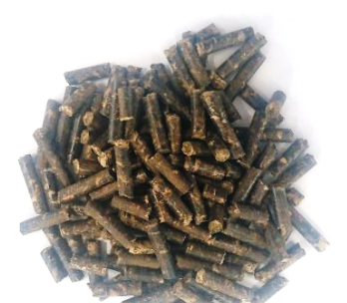
 | 10% | 10
Ziele lebiodki pospolitej (5%) | 5% | 5
Ziele bylicy pospolitej (10%) | 10% | 10
Ziele tymianku (5%) | 5% | 5
Czosnek (10%) | 10% | 10
Korzeń omanu (5%) | 5% | 5
Kłącze tataraku (5%) | 5% | 5
Wytłoki z cebuli (10%) | 10% | 10
Wytłoki z lnu (15%) | 15% | 15
Wytłoki z dyni (20%) | 20% | 20
Wytłoki z wiesiołka (5%) | 5% | 5

